Sheet1
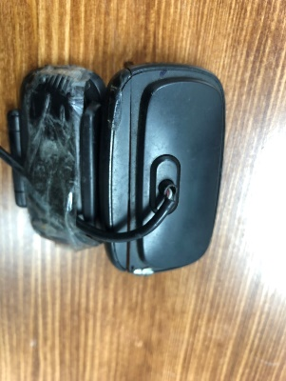
กล้องถ่ายรูปสำหรับถ่ายรูปกล่อง Damage ชำรุด
เนื่องจากกล้องที่ให้สำหรับถ่ายรูปกล่อง Damage มีการชำรุด สาเหตุมาจาก จำนวนการใช้งานจำนวนมาก และ อายุการใช้งานค่อนข้างนาน
ดังนั้นจึงแผนก IT Support กล้องสำหรับใช้หน้างานด้วยครับ
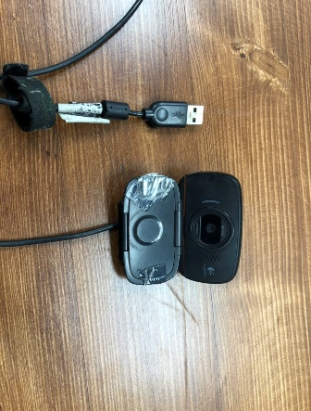
กล้องแวปแคม

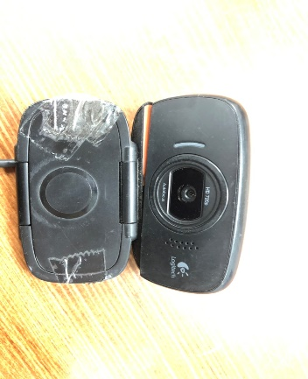
ด้านหน้า
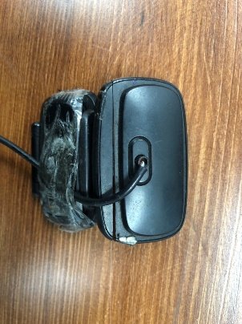
ด้านหลัง

ตำแหน่งชำรุด

